x01_ExInterface
x01_ExInterface

No. | Struct | Variable | Type | Dimensions | Min | Max | Uinit | Description

1 | ADCREAD | ADR_i32IaSens | int32 | 1 | -2048 | 2048 | N/A | ■ 설명: A상 전류 센서 ADCV
2 |  | ADR_i32IbSens | int32 | 1 | -2048 | 2048 | N/A | ■ 설명: B상 전류 센서 ADCV
3 |  | ADR_i32IcSens | int32 | 1 | -2048 | 2048 | N/A | ■ 설명: C상 전류 센서 ADCV
4 |  | ADR_i32HVdcSens | int32 | 1 | -2048 | 2048 | N/A | ■ 설명: DC Link 전압 센서 ADCV
5 |  | ADR_i32IvtTempSens | int32 | 1 | -2048 | 2048 | N/A | ■ 설명: IGBT 온도 센서 ADCV
6 |  | ADR_i32MtrTempSens | int32 | 1 | -2048 | 2048 | N/A | ■ 설명: 모터 온도 센서 ADCV
7 | BSWGVAL | mBSW_sTime | single | 1 | 0 | 1 | sec | ■ 설명: Main Task 주기
8 |  | mBSW_sTime2 | single | 1 | 0 | 1 | sec | ■ 설명: Main Task 2배 주기
9 |  | mBSW_sOutloopTime | single | 1 | 0 | 1 | sec | ■ 설명: Main Task 10배 주기
10 |  | mBSW_sTimePstCtrl | single | 1 | 0 | 1 | 1/sec | ■ 설명: Main Task 30배 주기
11 |  | mBSW_sInvTimePstCtrl | single | 1 | 0 | 10000 | sec | ■ 설명: mBSW_sTimePstCtrl의 역수
12 |  | mBSW_sFreq | single | 1 | 0 | 20000 | Hz | ■ 설명: 제어 주파수
13 |  | mBSW_uExinputAll | uint16 | 1 | 0 | 65535 | N/A | ■ 설명: Digital Input Signal
14 |  | mBSW_a11uReadInput | uint16 | 11 | 0 | 65535 | N/A | ■ 설명: Digital Input Signal
15 |  | mBSW_uEstpSwitchDtc | uint16 | 1 | 0 | 1 | N/A | ■ 설명: E-Stop Swhitch Signal Input
16 |  | mBSW_uGateFltDtc | uint16 | 1 | 0 | 1 | N/A | ■ 설명: Gate Fault Signal Input
17 |  | mBSW_uInitNvRam | uint16 | 1 | 0 | 1 | N/A | ■ 설명: NVRAM 초기화로 Restart 필요
18 |  | mI2c_uFlagSaveEncOrigin | uint16 | 1 | 0 | 1 | N/A | ■ 설명: 엔코더 원점 저장 활성화 신호
19 |  | mI2c_uFlagResetEnc | uint16 | 1 | 0 | 1 | N/A | ■ 설명: 엔코더 멀티턴 리셋 활성화 신호
20 |  | mEnc_uCF | uint16 | 1 | 0 | 255 | N/A | ■ 설명: Control Field
21 |  | mEnc_uSF | uint16 | 1 | 0 | 255 | N/A | ■ 설명: Status Field
22 |  | mEnc_uEND | uint16 | 1 | 0 | 255 | N/A | ■ 설명: 엔코더 ID (= 23H 고정)
(0~7Bit: 과속도, BUSY, ST 오류, OVER 플로우, '0'고정, PS 오류, MT 오류, MT 오류)
23 |  | mEnc_uALMC | uint16 | 1 | 0 | 255 | N/A | ■ 설명: 인코더 오류
24 |  | mEnc_uCRC | uint16 | 1 | 0 | 255 | N/A | ■ 설명: 생성 식 G (X) = X^8 + 1 (X = rc0 ~ rc7)
25 |  | mEnc_uABS0 | uint16 | 1 | 0 | 255 | N/A | ■ 설명: Data Field 0
26 |  | mEnc_uABS1 | uint16 | 1 | 0 | 255 | N/A | ■ 설명: Data Field 1
27 |  | mEnc_uABS2 | uint16 | 1 | 0 | 255 | N/A | ■ 설명: Data Field 2
28 |  | mEnc_uABM0 | uint16 | 1 | 0 | 255 | N/A | ■ 설명: Data Field 4
29 |  | mEnc_uABM1 | uint16 | 1 | 0 | 255 | N/A | ■ 설명: Data Field 5
30 |  | mEnc_uABM2 | uint16 | 1 | 0 | 255 | N/A | ■ 설명: Data Field 6
31 | COMRX | mCRX1_uRxChSel | uint16 | 1 | 0 | 1 | N/A | ■ 설명: 운전 모드 설정 (0: I/O, 1: 통신)
32 |  | mCRX1_u32CrrDataLow | uint32 | 1 | 0 | 4294967295 | N/A | ■ 설명: 통신 입력 Low 32bit
33 |  | mCRX1_u32CrrDataHigh | uint32 | 1 | 0 | 4294967295 | N/A | ■ 설명: 통신 입력 High 32bit
34 | B01SCHED | mSched_uFlagSpdCtrl | uint16 | 1 | 0 | 1 | N/A | ■ 설명: Speed Control 스케쥴 카운터
35 |  | mSched_uFlagSpdSlop | uint16 | 1 | 0 | 1 | N/A | ■ 설명: 속도 지령 Slop 스케쥴 카운터
36 |  | mSched_i32CntForSch | int32 | 1 | 0 | 30 | N/A | ■ 설명: 메인 스케쥴 카운터
37 |  | mSched_i32CntForVarGain | int32 | 1 | 0 | 3 | N/A | ■ 설명: 가변게인 스케쥴 카운터
38 | C01MADC | mMsens_sIa | single | 1 | -41.4 | 33.8 | Apk | ■ 설명: A상 전류
39 |  | mMsens_sIb | single | 1 | -41.4 | 33.8 | Apk | ■ 설명: B상 전류
40 |  | mMsens_sIc | single | 1 | -41.4 | 33.8 | Apk | ■ 설명: C상 전류
41 |  | mMsens_sAbsIa | single | 1 | -82.8 | 67.5 | Apk | ■ 설명: A상 전류 절대값
42 |  | mMsens_sAbsIb | single | 1 | -82.8 | 67.5 | Apk | ■ 설명: B상 전류 절대값
43 |  | mMsens_sAbsIc | single | 1 | -82.8 | 67.5 | Apk | ■ 설명: C상 전류 절대값
44 |  | mMsens_sHVdcLow | single | 1 | 0.000 | 600.0 | Vdc | ■ 설명: DC Link 전압
45 |  | mMsens_sInvHVdcLow | single | 1 | 0.0 | 1000.0 | 1/Vdc | ■ 설명: DC Link 전압 역수
46 | C02SADC | mSsens_sIvtTempLow | single | 1 | 25 | 120 | deg | ■ 설명: IGBT 온도
47 |  | mSsens_sMrtTempLow | single | 1 | 25 | 160 | deg | ■ 설명: 모터 온도
48 | D01DIAG | mDIAG_uFltStat | uint16 | 1 | 0 | 1 | N/A | ■ 설명: 고장 신호 대표 값
49 |  | mDIAG_u32FltAll | uint32 | 1 | 0 | 2147483648 | N/A | ■ 설명: 고장 신호 전체값
50 |  | mDIAG_uChprOpr1On0Off | uint16 | 1 | 0 | 1 | N/A | ■ 설명: Chopper 구동 신호 (0: Off, 1: On)
51 |  | mDIAG_uFan1On0Off | uint16 | 1 | 0 | 1 | N/A | ■ 설명: Fan 구동 신호 (0: Off, 1: On)
52 |  | mDIAG_uCntCrtOvr | uint16 | 1 | 0 | 2 | N/A | ■ 설명: 과전류 검출 카운터
53 |  | sF01_T01_EstopSwitchFlt | uint32 | 1 | 0 | 4294967295 | N/A | ■ 설명: E-Stop Swhitch 검출 (0: Normal, 1: Fault)
54 |  | sF02_T01_IgptShrtFlt | uint32 | 1 | 0 | 4294967295 | N/A | ■ 설명: IGBT 고장 신호 (0: Normal, 1: Fault)
55 |  | sF03_T01_HvdcOvrVolFlt | uint32 | 1 | 0 | 4294967295 | N/A | ■ 설명: DC Link 과전압 고장 검출 신호 (0: Normal, 1: Fault)
56 |  | sF04_T01_HvdcUdrVolFlt | uint32 | 1 | 0 | 4294967295 | N/A | ■ 설명: DC Link 저전압 고장 검출 신호 (0: Normal, 1: Fault)
57 |  | sF05_T30_CrtSnsrFlt | uint32 | 1 | 0 | 4294967295 | N/A | ■ 설명: 전류 센서 고장 검출 신호 (0: Normal, 1: Fault)
58 |  | sF06_T30_CrtSnsrOfsFlt | uint32 | 1 | 0 | 4294967295 | N/A | ■ 설명: 전류 센서 옵셋 고장 검출 신호 (0: Normal, 1: Fault)
59 |  | sF07_T30_CrtStallFlt | uint32 | 1 | 0 | 4294967295 | N/A | ■ 설명: 구속 전류 고장 검출 신호 (0: Normal, 1: Fault)
60 |  | sF08_T01_CrtOvrFlt | uint32 | 1 | 0 | 4294967295 | N/A | ■ 설명: 과전류 고장 검출 신호 (0: Normal, 1: Fault)
61 |  | sF09_T30_IvtTempSnsrFlt | uint32 | 1 | 0 | 4294967295 | N/A | ■ 설명: IGBT 온도 센서 고장 검출 신호 (0: Normal, 1: Fault)
62 |  | sF10_T30_IvtTempOvrFlt | uint32 | 1 | 0 | 4294967295 | N/A | ■ 설명: IGBT 과온 고장 검출 신호 (0: Normal, 1: Fault)
63 |  | sF11_T30_MtrTempSnsrFlt | uint32 | 1 | 0 | 4294967295 | N/A | ■ 설명: 모터 온도 센서 고장 검출 신호 (0: Normal, 1: Fault)
64 |  | sF12_T30_MtrTempOvrFlt | uint32 | 1 | 0 | 4294967295 | N/A | ■ 설명: 모터 과온 고장 검출 신호 (0: Normal, 1: Fault)
65 |  | sF13_T10_MtrSpdFlt | uint32 | 1 | 0 | 4294967295 | N/A | ■ 설명: 과속 고장 검출 신호 (0: Normal, 1: Fault)
66 |  | sF16_T10_InitNvRam | uint32 | 1 | 0 | 4294967295 | N/A | ■ 설명: 모터 과온 고장 검출 신호 (0: Normal, 1: Fault)
67 | E01MCVG | mMCVG_sPCG_Kp | single | 1 | 0 | 40000 | N/A | ■ 설명: 위치 제어 게인 Kp
68 |  | mMCVG_sPCG_Ki | single | 1 | 0 | 40000 | N/A | ■ 설명: 위치 제어 게인 Ki
69 |  | mMCVG_sPCG_Kd | single | 1 | 0 | 40000 | N/A | ■ 설명: 위치 제어 게인 Kd
70 |  | mMCVG_sPCG_Ka | single | 1 | 0 | 40000 | N/A | ■ 설명: 위치 제어 게인 Ka
71 |  | mMCVG_sPCG_Apst | single | 1 | 0 | 40000 | N/A | ■ 설명: 가속도 게인
72 |  | mMCVG_sSCG_Kp | single | 1 | 0 | 40000 | N/A | ■ 설명: 속도 제어 게인 Kp
73 |  | mMCVG_sSCG_Ki | single | 1 | 0 | 40000 | N/A | ■ 설명: 속도 제어 게인 Ki
74 |  | mMCVG_sSCG_Ka | single | 1 | 0 | 40000 | N/A | ■ 설명: 속도 제어 게인 Ka
75 |  | mMCVG_sSCG_Apst | single | 1 | 0 | 40000 | N/A | ■ 설명: 속도 제어 게인 Apst
76 |  | mMCVG_sCCG_Kpd | single | 1 | 0 | 40000 | N/A | ■ 설명: d축 전류 제어 게인 Kp
77 |  | mMCVG_sCCG_Kid | single | 1 | 0 | 40000 | N/A | ■ 설명: d축 전류 제어 게인 Ki
78 |  | mMCVG_sCCG_Kad | single | 1 | 0 | 40000 | N/A | ■ 설명: d축 전류 제어 게인 Ka
79 |  | mMCVG_sCCG_Kpq | single | 1 | 0 | 40000 | N/A | ■ 설명: q축 전류 제어 게인 Kp
80 |  | mMCVG_sCCG_Kiq | single | 1 | 0 | 40000 | N/A | ■ 설명: q축 전류 제어 게인 Ki
81 |  | mMCVG_sCCG_Kaq | single | 1 | 0 | 40000 | N/A | ■ 설명: q축 전류 제어 게인 Ka
82 |  | mMCVG_sSpdSlpRising | single | 1 | 0 | 40000 | N/A | ■ 설명: 속도 제어 지령 가속 기울기
83 |  | mMCVG_sSpdSlpFalling | single | 1 | 0 | 40000 | N/A | ■ 설명: 속도 제어 지령 감속 기울기
84 |  | mMCVG_sTqSlpRising | single | 1 | 0 | 40000 | N/A | ■ 설명: 토크 제어 지령 가속 기울기
85 |  | mMCVG_sTqSlpFalling | single | 1 | 0 | 40000 | N/A | ■ 설명: 토크 제어 지령 감속 기울기
86 |  | mMCVG_sCurrSlpRising | single | 1 | 0 | 40000 | N/A | ■ 설명: 전류 제어 지령 가속 기울기
87 |  | mMCVG_sCurrSlpFalling | single | 1 | 0 | 40000 | N/A | ■ 설명: 전류 제어 지령 감속 기울기
88 | E02MTPST | mMTPST_sWm | single | 1 | -1047 | 1047 | N/A | ■ 설명: 기계 각속도 (Wm = 12000 * 2pi/60)
89 |  | mMTPST_sWe | single | 1 | -4189 | 4189 | N/A | ■ 설명: 기계 각속도 (We = 10000 * 2pi/60 * Poles)
90 |  | mMTPST_sRpm | single | 1 | -10000 | 10000 | rpm | ■ 설명: Motor Speed
91 |  | mMTPST_sTheta | single | 1 | 0 | 6.283185 | Rad | ■ 설명: Rotor Position
92 |  | mMTPST_u32EncMultiTurn | uint32 | 1 | 0 | 65535 | N/A | ■ 설명: 엔코더 멀티턴 수신 값
93 |  | mMTPST_i64TurretPst | int64 | 1 | -9223372036854776000 | 9223372036854776000 | N/A | ■ 설명: Turret Position
94 |  | mMTPST_sIde | single | 1 | -60 | 60 | Apk | ■ 설명: 기계 각속도 (Wm = 12000 * 2pi/60)
95 |  | mMTPST_sIqe | single | 1 | -60 | 60 | Apk | ■ 설명: 기계 각속도 (We = 10000 * 2pi/60 * Poles)
96 |  | mMTPST_sIds | single | 1 | -60 | 60 | Apk | ■ 설명: Motor Speed
97 |  | mMTPST_sIqs | single | 1 | -60 | 60 | Apk | ■ 설명: Rotor Position
98 | E03MCTRL | mCTRL_sIsRef | single | 1 | -41 | 34 | Apk | ■ 설명: Is 전류 지령
99 |  | mCTRL_sIdeRef | single | 1 | -41 | 34 | Apk | ■ 설명: d축 전류 지령
100 |  | mCTRL_sIqeRef | single | 1 | -41 | 34 | Apk | ■ 설명: q축 전류 지령
101 |  | mCTRL_sIde | single | 1 | -41.4 | 33.8 | Apk | ■ 설명: d축 전류
102 |  | mCTRL_sIqe | single | 1 | -41.4 | 33.8 | Apk | ■ 설명: q축 전류
103 |  | mCTRL_sIfTheta | single | 1 | 0.0 | 6.3 | Rad | ■ 설명: IF Control Theta
104 |  | mCTRL_sIfFreq | single | 1 | 0.0 | 409.5 | Deg | ■ 설명: IF Control Frequency
105 |  | mCTRL_sSpdRefIn | single | 1 | -3500.0 | 3500.0 | rpm | ■ 설명: 속도 Slop 지령
106 |  | mCTRL_sTqRefIn | single | 1 | -20.0 | 20.0 | Nm | ■ 설명: 토크 지령
107 |  | mCTRL_sVdeRefLow | single | 1 | -1000.0 | 1000.0 | V | ■ 설명: Vde Reference
108 |  | mCTRL_sVqeRefLow | single | 1 | -1000.0 | 1000.0 | V | ■ 설명: Vqe Reference
109 |  | mCTRL_sVdeRef | single | 1 | -1000.0 | 1000.0 | V | ■ 설명: Vde Reference
110 |  | mCTRL_sVqeRef | single | 1 | -1000.0 | 1000.0 | V | ■ 설명: Vqe Reference
111 |  | mCTRL_sThetaCtrl | single | 1 | 0.0 | 6.2832 | Rad | ■ 설명: 모터 회전자 위치
112 | E04GPWM | mGPwm_sVanRef | single | 1 | -3000 | 3000 | V | ■ 설명: A Phase Voltage Reference
113 |  | mGPwm_sVbnRef | single | 1 | -3000 | 3000 | V | ■ 설명: B Phase Voltage Reference
114 |  | mGPwm_sVcnRef | single | 1 | -3000 | 3000 | V | ■ 설명: C Phase Voltage Reference
115 |  | mGPwm_sMiLow | single | 1 | 0 | 10 | N/A | ■ 설명: Modulation Index
116 |  | mGPwm_sThetaCtrl | single | 1 | 0 | 6.283185 | Rad | ■ 설명: Modulation Index
117 | F01CRX1 | mCRX_uAllowingOperation | uint16 | 1 | 0 | 1 | N/A | ■ 설명: 통신 모드 구동 신호 (0: 미구동, 1: 구동)
118 |  | mCRX_uCtrlMde0Digt1Can | uint16 | 1 | 0 | 1 | N/A | ■ 설명: Command Seletet (0: I/O, 1: CAN)
119 |  | mCRX_uMtrCtrlMde | uint16 | 1 | 0 | 511 | N/A | ■ 설명: 모터 구동 모드 (1_VF/2_V/4_CURR/8_TQ/16_SPD/32_PST/64_VALIGN/128_ALIGN/256_IF)
120 |  | mCRX_sVltCurrTqCmd | single | 1 | 0 | 51.1 | V/A/Nm | ■ 설명: 통신 모드 구동 지령 (전압, 전류, 토크)
121 |  | mCRX_sFreqBetaCmd | single | 1 | 0 | 409.5 | Hz/Deg | ■ 설명: 통신 모드 구동 지령 (주파수, 위상각)
122 |  | mCRX_uSvOn | uint16 | 1 | 0 | 1 | N/A | ■ 설명: Digital Input Signal (서보 모터의 구동 신호, 0: 정지, 1: 구동)
123 |  | mCRX_uStart | uint16 | 1 | 0 | 1 | N/A | ■ 설명: Digital Input Signal (구동 시작 신호, 상승 엣지 후 100msec 이상 검출 시 활성화)
124 |  | mCRX_uEmg | uint16 | 1 | 0 | 1 | N/A | ■ 설명: Digital Input Signal (외부 비상 신호 입력, 0: 비상 신호 활성화, 1: 비상 신호 비활성화)
125 |  | mCRX_uAlarmRst | uint16 | 1 | 0 | 1 | N/A | ■ 설명: Digital Input Signal (알람 및 경고 상태 해제 신호, 0: NA, 1: 해제)
126 |  | mCRX_uRefPst | uint16 | 1 | 0 | 63 | N/A | ■ 설명: Digital Input Signal (위치 데이터 입력 신호 6Bit Binary Code)
127 |  | mCRX_uStop | uint16 | 1 | 0 | 1 | N/A | ■ 설명: Digital Input Signal (동작 완료 신호)
128 |  | mCRX_uOrgin | uint16 | 1 | 0 | 1 | N/A | ■ 설명: Digital Input Signal (원점 설정 신호, 0: NA, 1: 원점 설정 활성화)
129 |  | mCRX_uDogin | uint16 | 1 | 0 | 1 | N/A | ■ 설명: Digital Input Signal (원점 설정 초기화 신호, 0: NA, 1: 원점 초기화 활성화)
130 |  | mCRX_uPJog | uint16 | 1 | 0 | 1 | N/A | ■ 설명: Digital Input Signal (Manual CCW 구동 신호)
131 |  | mCRX_uNJog | uint16 | 1 | 0 | 1 | N/A | ■ 설명: Digital Input Signal (Manual CW 구동 신호)
132 |  | mCRX_uEnMpg | uint16 | 1 | 0 | 1 | N/A | ■ 설명: Digital Input Signal (미세 또는 단위 운전 설정, 0: 단위 운전, 1: 미세 운전)
133 |  | mCRX_sSpdCmd | single | 1 | -5110 | 5120 | rpm | ■ 설명: 통신 모드 속도 지령
134 |  | mCRX_uDaCase | uint16 | 1 | 0 | 63 | N/A | ■ 설명: DAC 출력 선택
135 | G03CTX | mCTX_u32DataLowTx1 | uint32 | 1 | 0 | 4294967295 | N/A | ■ 설명: 통신 TX1 Low 32Bit
136 |  | mCTX_u32DataHighTx1 | uint32 | 1 | 0 | 4294967295 | N/A | ■ 설명: 통신 TX1 Higt 32Bit
137 |  | mCTX_u32DataLowTx2 | uint32 | 1 | 0 | 4294967295 | N/A | ■ 설명: 통신 TX2 Low 32Bit
138 |  | mCTX_u32DataHighTx2 | uint32 | 1 | 0 | 4294967295 | N/A | ■ 설명: 통신 TX2 Higt 32Bit
139 | H01EXO | uAlarm | uint16 | 1 | 0 | 1 | N/A | ■ 설명: 드라이브 알람 발생시 출력이 OFF되고 정상일 경우 출력이 ON 됩니다.
140 |  | uStadby | uint16 | 1 | 0 | 1 | N/A | ■ 설명: 드라이브 준비 완료 신호입니다. SVON 신호가 ON된 후 드라이버에 이상이 없으면 ON 됩니다.
141 |  | uBrake | uint16 | 1 | 0 | 1 | N/A | ■ 설명: 사용하지 않습니다.
142 |  | uOrgOut | uint16 | 1 | 0 | 1 | N/A | ■ 설명: 원점 설정 유무를 나타내는 출력입니다. (ON: 원점 설정 없음, OFF: 원점 설정)
143 |  | uInPst | uint16 | 1 | 0 | 1 | N/A | ■ 설명: 지정된 위치에 도달했을 경우 ON 됩니다.
144 |  | uActPst | uint16 | 1 | 0 | 64 | N/A | ■ 설명: 위치 데이터 출력신호로 현재 위치를 6bit Binary Code로 출력
145 |  | uOrgNotDef | uint16 | 1 | 0 | 1 | N/A | ■ 설명: 원점 설정 유무를 나타내는 출력입니다. (ON: 원점 설정 없음, OFF: 원점 설정)
146 | H01SMDE | mSMDE_uFlagInverterOut | uint16 | 1 | 0 | 256 | N/A | ■ 설명: Allow Operation 신호 (0: 구정 정지, 1: 구동)
147 |  | mSMDE_sSpdRefInSeqOut | single | 1 | 0 | 1 | N/A | ■ 설명: Speed Slop 제어를 위한 이전 지령 속도
148 |  | mSMDE_sSpdLimit | single | 1 | -3500 | 3500 | N/A | ■ 설명: 속도 제한값
149 |  | mSMDE_sSpdRef | single | 1 | 0 | 1 | N/A | ■ 설명: 속도 지령
150 |  | mSMDE_sPstRef | single | 1 | 0 | 1 | N/A | ■ 설명: 위치 지령
151 |  | mSMDE_sIfFreqSeqOut | single | 1 | 0 | 1 | N/A | ■ 설명: 모터 구동 모드 (0_IO/1_VF/2_V/4_CURR/8_TQ/16_SPD/32_PST/64_VALIGN/128_ALIGN/256_IF)
152 |  | mSMDE_uMtrCtrlMde | uint16 | 1 | 0 | 256 | N/A | ■ 설명: 운영 모드 (모터 구동 모드)
153 |  | mSMDE_uOprState | uint16 | 1 | 0 | 63 | N/A | ■ 설명: 운영 모드 (1H : Standby / 2H : JOG / 4H : MPG_JOG / 8H: Operating / 16H : Wait / 32H: Origin)
154 |  | mSMDE_uFlagSaveEncOrigin | uint16 | 1 | 0 | 1 | N/A | ■ 설명: 엔코더 원점 저장 활성화 신호
155 |  | mSMDE_uFlagResetEnc | uint16 | 1 | 0 | 1 | N/A | ■ 설명: 엔코더 멀티턴 리셋 활성화 신호
156 |  | mSMDE_i64PstOrigin | int64 | 1 | -9223372036854776000 | 9223372036854776000 | N/A | ■ 설명: Encoder 원점 정보
157 |  | mSMDE_i64PstRef | int64 | 1 | -9223372036854776000 | 9223372036854776000 | N/A | ■ 설명: Position Reference
158 |  | mSMDE_sRefAngleDisp | single | 1 | -3600 | 3600 | N/A | ■ 설명: 터렛 지령 위치 모니터 값
159 |  | mSMDE_sActAngleDisp | single | 1 | -3600 | 3600 | N/A | ■ 설명: 터렛 지령 위치 모니터 값
160 |  | mSMDE_sAngleErrDisp | single | 1 | -3600 | 3600 | N/A | ■ 설명: 터렛 현재 위치 오차 모니터 값
161 |  | mSMDE_sRefAngle | single | 1 | -3600 | 3600 | N/A | ■ 설명: 터렛 지령 위치
162 |  | mSMDE_sActAngle | single | 1 | -3600 | 3600 | N/A | ■ 설명: 터렛 현재 위치
163 |  | mSMDE_sAngleErr | single | 1 | -3600 | 3600 | N/A | ■ 설명: 터렛 위치 오차
164 |  | mSMDE_uOrgNotDef | uint16 | 1 | 0 | 1 | N/A | ■ 설명: 원점 설정 유무를 나타내는 출력입니다. (ON: 원점 설정 없음, OFF: 원점 설정), 통신용
165 |  | mSMDE_uExOut | uint16 | 1 | 0 | 65535 | N/A | ■ 설명: Digital Output 신호
166 | J01MINIT | mMinit_sCurrOfsIa | single | 1 | -41.4 | 33.8 | Apk | ■ 설명: A상 전류 센서 오프셋
167 |  | mMinit_sCurrOfsIb | single | 1 | -41.4 | 33.8 | Apk | ■ 설명: B상 전류 센서 오프셋
168 |  | mMinit_uFlgChangeISR | uint16 | 1 | 0 | 1 | N/A | ■ 설명: 인터럽트 변경 Flag
169 |  | mMinit_uHwFltCurrOffset | uint16 | 1 | 0 | 1 | N/A | ■ 설명: 전류 센서 오프셋 고장 신호

a02_BaseParam
a02_BaseParam

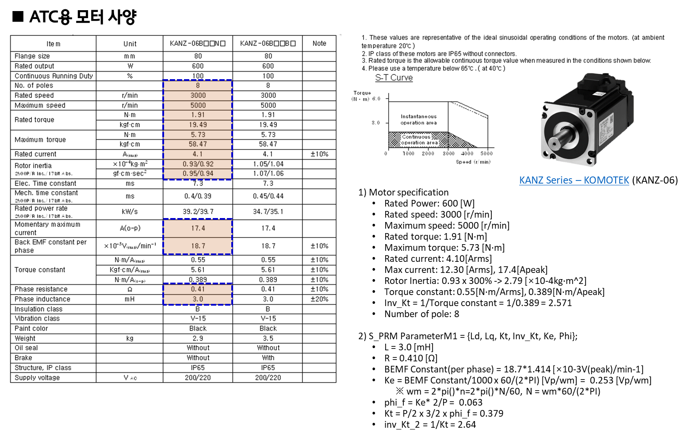
No. | Struct | T220_0P6 / 0.6 kW | 1 |  | 1
 |  | Variable | Value | Type | T220_0P6 / 0.6 kW | Note | Note
1 | A02MSPEC | sRatedPwr | 600.0 | single | 600.0 | ▷ Rated Power: 600 [W] | A02MSPEC.sRatedPwr
2 |  | sRatedSpd | 3000.0 | single | 3000.0 | ▷ Rated speed: 3000 [r/min] | A02MSPEC.sRatedSpd
3 |  | sMaxSpeed | 3500.0 | single | 3500.0 | ▷ Maximum speed: 5000 [r/min] | A02MSPEC.sMaxSpeed
4 |  | sRatedTq | 1.19 | single | 1.19 | ▷ Rated torque: 1.19 [N·m] | A02MSPEC.sRatedTq
5 |  | sMaxTq | 5.73 | single | 5.73 | ▷ Maximum torque: 5.73 [N·m] | A02MSPEC.sMaxTq
6 |  | sRatedCurr | 7.10 | single | 7.10 | ▷ Rated current: 4.10 [Arms], 7.10 [Apeak] | A02MSPEC.sRatedCurr
7 |  | sMaxCurr | 17.39 | single | 17.39 | ▷ Max current: 12.30 [Arms], 17.4[Apeak] | A02MSPEC.sMaxCurr
8 |  | sBm | 0.001 | single | 0.001 | ▷ Bm: ?? [Nm/(rad/s)] | A02MSPEC.sBm
9 |  | sRotorInertia | 2.7900E-04 | single | 2.7900E-04 | ▷ Rotor Inertia: 0.93 x 300% -> 2.79 [×10-4kg·m^2] | A02MSPEC.sRotorInertia
10 | A02MTRPA | sBemfConstPerPhase | 26.45 | single | 26.45 | ▷ BEMF Constant(per phase) = 18.7*sqrt(2) [×10-3V(peak)/min-1] | A02MTRPA.sBemfConstPerPhase
11 |  | sPoles | 8 | single | 8 | ▷ sPoles | A02MTRPA.sPoles
12 |  | sPolePairs | 4 | single | 4 | ▷ sPolePairs | A02MTRPA.sPolePairs
13 |  | sRs | 0.4100 | single | 0.4100 | ▷ R = 0.410 [Ω] | A02MTRPA.sRs
14 |  | sLd | 0.0030 | single | 0.0030 | ▷ Ld = 3.0 [mH] | A02MTRPA.sLd
15 |  | sLq | 0.0030 | single | 0.0030 | ▷ Lq = 3.0 [mH] | A02MTRPA.sLq
16 |  | sLs | 0.0030 | single | 0.0030 | ▷ Ls = 3.0 [mH] | A02MTRPA.sLs
17 |  | sKe | 0.2525 | single | 0.2525 | ▷ Ke = BEMF Constant/1000 x 60/(2*PI) [Vp/wm] = 0.253 [Vp/wm] ※ wm = 2*pi()*n=2*pi()*N/60, N = wm*60/(2*PI) | A02MTRPA.sKe
18 |  | sPhif | 0.0631 | single | 0.0631 | ▷ phi_f = Ke* 2/P = 0.063 | A02MTRPA.sPhif
19 |  | sKt | 0.3788 | single | 0.3788 | ▷ Kt = P/2 x 3/2 x phi_f = 0.379 | A02MTRPA.sKt
20 |  | sInvPolePairs | 0.2500 | single | 0.2500 |  | A02MTRPA.sInvPolePairs
21 |  | sInvLd | 333.33 | single | 333.33 |  | A02MTRPA.sInvLd
22 |  | sInvKt | 2.6399 | single | 2.6399 |  | A02MTRPA.sInvKt
Torque constant: 0.55[Nm/Arms]
1 Arms : 0.55 Nm
1.414213 Apeak : 0.55 Nm = 17.39 : TqMax
TqMax = 17.39*0.55/1.4142135 = 6.76 Nm
0.55 Nm @ 1 Arms
0.55 Nm @ 1.4142 Apeak
0.389 Nm @ 1 Apeak
23 |  | sInvKe | 3.9598 | single | 3.9598 |  | A02MTRPA.sInvKe
24 |  | sThetaOffset | 0.0000 | single | 0.0000 |  | A02MTRPA.sThetaOffset
25 | A02CURRG | sFcc | 500.0 | single | 500.0 | ▷ Fcc = 500 | A02CURRG.sFcc
26 |  | sWcc | 3141.59 | single | 3141.6 | ▷ Wcc = 2*PI*Fcc = 3141.59 | A02CURRG.sWcc
27 |  | sKpcc | 9.42 | single | 9.42 | ▷ Kp = Wcc*L = 18.54 | A02CURRG.sKpcc
28 |  | sKicc | 1288.05 | single | 1288.05 | ▷ Ki = Wcc*R = 2827.43 | A02CURRG.sKicc
29 |  | sKacc | 0.1 | single | 0.1061 | ▷ Ka = 1/Kpd = 0.054 | A02CURRG.sKacc
30 | A02SPEDG | sFsc | 200.0 | single | 200.0 | ▷ Fsc = 200 | A02SPEDG.sFsc
31 |  | sWsc | 1256.6 | single | 1256.6 | ▷ Wsc = 2*PI*Fsc = 1256.64 | A02SPEDG.sWsc
32 |  | sKpsc | 0.3506 | single | 0.3506 | ▷ Kpsc = J*Wsc = 0.93 * 10^-4 * 3 * Wsc = 0.351 | A02SPEDG.sKpsc
33 |  | sKisc | 88.12 | single | 88.12 | ▷ Kisc = Kpsc*Wsc/5 = 0.351 * 1256.64 / 5 = 88.0 | A02SPEDG.sKisc
34 |  | sKasc | 8.56 | single | 8.56 | ▷ Kasc = (1~3)/Kpsc = 3 / Kpsc = 9 | A02SPEDG.sKasc

c02_SubAdc
c02_SubAdc

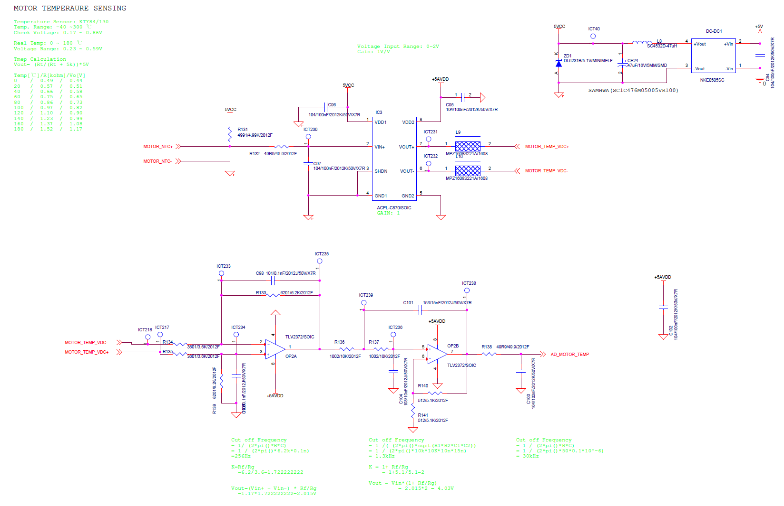
No. | Struct | T220_0P6 / 0.6 kW | 1 |  | 1
 |  | Variable | Value | Type | T220_0P6 / 0.6 kW | Note | Note
1 | C02IGBTS | sIgbtNtcResolut | 1.2207E-03 | single | 1.2207E-03 |  | C02IGBTS.sIgbtNtcResolut
2 |  | sIgbtNtcHwOffset | 2.5 | single | 2.5 |  | .sIgbtNtcHwOffset
3 |  | sIgbtNtcR0 | 33000 | single | 33000 |  | .sIgbtNtcR0
4 |  | sIgbtNtcHwGain | 0.4925 | single | 0.4925 | ▷ K1 = 4.99/3.6 = 1.38611, K2 = 1+2/4.3 = 1.465, K1*k2 = 2.030652615F ▷ sIgbtNtcHwGain = 1/(k1*K2) = 1/2.030652615 = 0.492452521F | .sIgbtNtcHwGain
5 |  | sIgbtNtcV0 | 5.0 | single | 5.0 |  | .sIgbtNtcV0
6 |  | sIgbtNtcTmax | 120.0 | single | 120.0 |  | .sIgbtNtcTmax
7 |  | sIgbtNtcTmin | 25.0 | single | 25.0 |  | .sIgbtNtcTmin
8 |  | sIgbtTempOfs | 0.0 | single | 0.0 |  | .sIgbtTempOfs
9 |  | sTempInit | 25.0 | single | 25.0 |  | .sTempInit
10 |  | sCofTemp | 10.0 | single | 10.0 |  | .sCofTemp
11 |  | sTempLa | 1.0 | single | 9.9374E-01 |  | .sTempLa
12 |  | sTempLb | 0.0 | single | 3.1318E-03 |  | .sTempLb
13 | C02MTRTS | sMtrNtcResolut | 1.2207E-03 | single | 1.2207E-03 |  | C02MTRTS.sMtrNtcResolut
14 |  | sMtrNtcHwOffset | 2.5 | single | 2.5 |  | .sMtrNtcHwOffset
15 |  | sMtrNtcR0 | 5000 | single | 5000 |  | .sMtrNtcR0
16 |  | sMtrNtcHwGain | 0.2903 | single | 0.2903 | ▷ K1 = 6.2/3.6 = 1.72222, K2 = 1+5.1/5.1 = 2.0, K1*k2 = 3.44444 ▷ sMtrNtcHwGain = 1/(k1*K2) = 1/3.44444 = 0.2903F | .sMtrNtcHwGain
17 |  | sMtrNtcV0 | 5.0 | single | 5.0 |  | .sMtrNtcV0
18 |  | sMtrNtcTmax | 160.0 | single | 160.0 |  | .sMtrNtcTmax
19 |  | sMtrNtcTmin | 25.0 | single | 25.0 |  | .sMtrNtcTmin
20 |  | sMtrTempOfs | 0.0 | single | 0.00 |  | .sMtrTempOfs
21 |  | sTempInit | 25.0 | single | 25.0 |  | .sTempInit
22 |  | sCofTemp | 10.0 | single | 10.0 |  | .sCofTemp
23 |  | sTempLa | 1.0 | single | 9.9374E-01 |  | .sTempLa
24 |  | sTempLb | 0.0 | single | 3.1318E-03 |  | .sTempLb

c02_IGBTNTC
c02_IGBTNTC

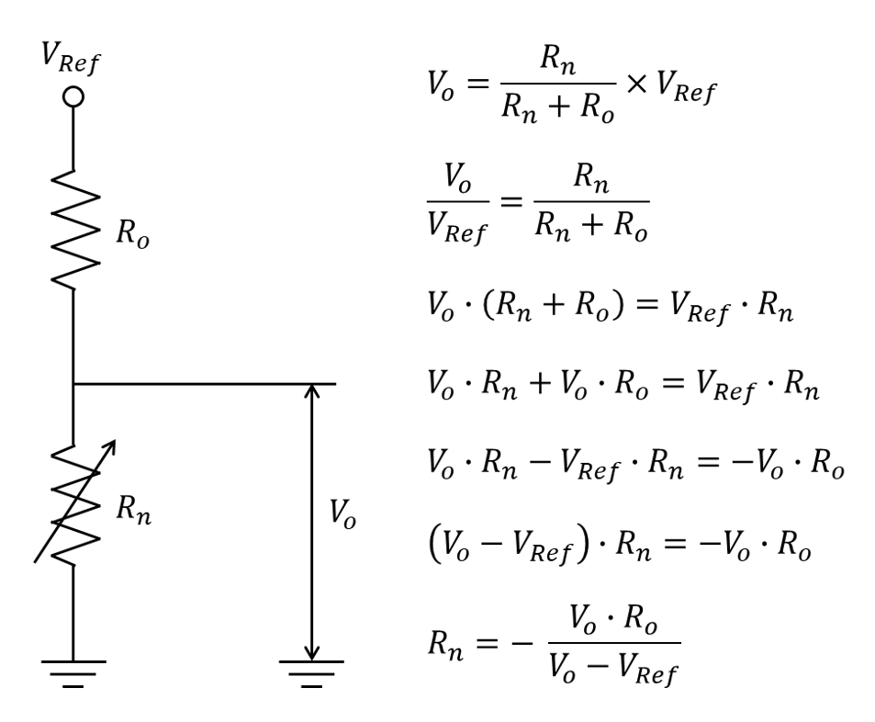
Temp[℃] | R[ohm] | Vo[V] | Isec[mA] | McuIn[V] | ADC
12 | 35,000 | 2.57 | 0.07 | 5.23 | 2233
20 | 25,000 | 2.16 | 0.09 | 4.38 | 1537
31 | 16,834 | 1.69 | 0.10 | 3.43 | 762
38 | 12,999 | 1.41 | 0.11 | 2.87 | 302
44 | 10,146 | 1.18 | 0.12 | 2.39 | -92
50 | 7,991 | 0.97 | 0.12 | 1.98 | -427
56 | 6,375 | 0.81 | 0.13 | 1.64 | -701
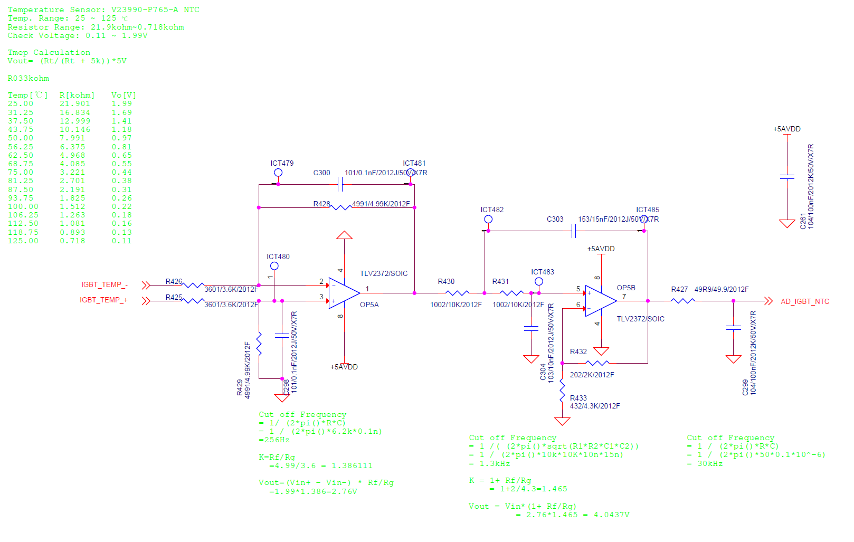
63 | 4,968 | 0.65 | 0.13 | 1.33 | -960
69 | 4,085 | 0.55 | 0.13 | 1.12 | -1132
75 | 3,221 | 0.44 | 0.14 | 0.90 | -1308
81 | 2,701 | 0.38 | 0.14 | 0.77 | -1419
88 | 2,191 | 0.31 | 0.14 | 0.63 | -1530
94 | 1,825 | 0.26 | 0.14 | 0.53 | -1612
100 | 1,512 | 0.22 | 0.14 | 0.44 | -1684
106 | 1,263 | 0.18 | 0.15 | 0.37 | -1741
113 | 1,081 | 0.16 | 0.15 | 0.32 | -1784
119 | 893 | 0.13 | 0.15 | 0.27 | -1829
125 | 718 | 0.11 | 0.15 | 0.22 | -1871
130 | 600 | 0.09 | 0.15 | 0.18 | -1899
135 | 500 | 0.07 | 0.15 | 0.15 | -1924
140 | 400 | 0.06 | 0.15 | 0.12 | -1948

Mx->Temp->inv_now = TEMP_INV_A * pow(temp1, TEMP_INV_B) + TEMP_INV_C;
#define TEMP_INV_A679.7F// Vo=(Vsens*(R231/(R231+R229))+(R229/(R231+R229))*2.5)*(1+R230/R233)
#define TEMP_INV_B-0.1506F// Vo=(Vsens*(5/(5+20))+(20/(5+20))*2.5)*(1+1/4.02)
#define TEMP_INV_C-126.0F// Vo=(Vsens*0.2+2)*1.248756
// Vsens = (((Vo/1.248756)-2)/0.2)= (((Vo*0.800796953)-2)*5) = R/(Rntc+R)*Vin
// Rntc = (R * Vin / Vsens )- R = 1500*5/Vsens - 1500
// Temp. = a*Rntc^b+c
#define Temp_Ro 33000.0F
#define Sens_Vin 5.0F
#define TEMP_SEN_GAIN 0.492452521F
#define RESOLUTION 0.001220703F
#define RESOLUTION_OFFSET 2.5F
int_TEMP = ((int)*ADC_ADDR) << ADC_SHIFT >> ADC_SHIFT;
temp1 = (float)int_TEMP * RESOLUTION + RESOLUTION_OFFSET;
// Inverter Temperature Sensing
// K1 = 4.99/3.6 = 1.38611, K2 = 1+2/4.3 = 1.465, K1*k2 = 2.030652615F
// TEMP_SEN_GAIN = 1/(k1*K2) = 1/2.030652615 = 0.492452521F
temp1 = temp1*TEMP_SEN_GAIN;
temp1 = temp1*Temp_Ro/(Sens_Vin-temp1);
Mx->Temp->inv_now = TEMP_INV_A * pow(temp1, TEMP_INV_B) + TEMP_INV_C;

c02_MTRNTC
c02_MTRNTC

Temp[℃] | R[ohm] | Vo[V] | Isec[mA] | McuIn[V] | ADC
- | 490 | 0.45 | 0.91 | 1.54 | -789
20 | 570 | 0.51 | 0.90 | 1.76 | -604
40 | 660 | 0.58 | 0.88 | 2.01 | -403
60 | 750 | 0.65 | 0.87 | 2.25 | -208
80 | 860 | 0.73 | 0.85 | 2.53 | 23
100 | 970 | 0.81 | 0.84 | 2.80 | 245
120 | 1,100 | 0.90 | 0.82 | 3.11 | 496
140 | 1,230 | 0.99 | 0.80 | 3.40 | 738
160 | 1,370 | 1.08 | 0.78 | 3.70 | 987
180 | 1,520 | 1.17 | 0.77 | 4.02 | 1,241

// MOT Temperature
#define RESOLUTION 0.001220703F // 5 : 2.5 : 0 = 2048 : 0 : -2048, a = MOT_RESOLUTION, b = MOT_RESOLUTION_OFFSET;
#define RESOLUTION_OFFSET 2.5F
#define MOT_TEMP_SEN_GAIN 0.29032258F // K1 = 1.72222, K2 = 2, 1/(K1*K2) = 0.29032258F
#define Sens_Vin2 5.0F
#define Temp_R1 4990.0F
#define TEMP_MOT_MAX 200.0F
#define TEMP_MOT_MIN -40.0F
#define TEMP_MOT_A 26.67F // KTY84_130
#define TEMP_MOT_B 0.3968F
#define TEMP_MOT_C -313.3F
// Motor Temperature Sensing
int_TEMP = ((int)*ADC_ADDR) << ADC_SHIFT >> ADC_SHIFT; // INV_Temp Data Buf
int_TEMP = ((int)*ADC_ADDR) << ADC_SHIFT >> ADC_SHIFT;
temp1 = (float)int_TEMP * RESOLUTION + RESOLUTION_OFFSET;
temp1 = temp1*MOT_TEMP_SEN_GAIN;
temp1 = temp1*Temp_R1/(Sens_Vin2-temp1);
Mx->Temp->mot_now = (TEMP_MOT_A * pow(temp1, TEMP_MOT_B) + TEMP_MOT_C);

e04_MtrCtrl_PwmSet
e04_MtrCtrl_PwmSet

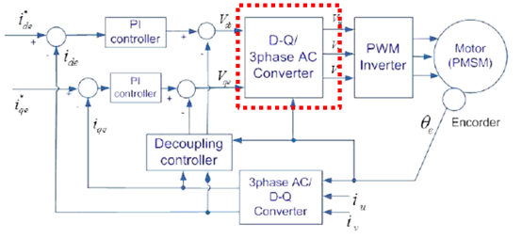
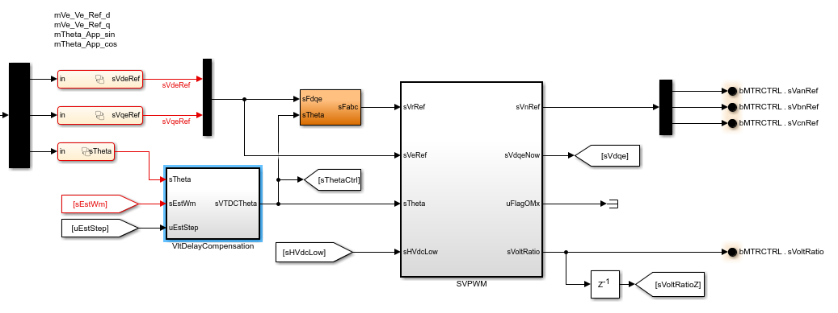
■ 시험을 통한 시지연 보상
▷ 전압 시지연 : 전압 방정식을 활용, 0 전류 제어를 통해 전압 시지연 계산
전압 시지연 보상
인버터는 자연계의 continuous 한 전력을 제어하는데 이를 디지털기반으로 제어함으로 시지연이 발생
-. 문제 : 전압 지령 시지연에 따른 전류제어 오차 발생
-. 보상 방법 : 전류제어기 출력단 (d –q 접압) 에서 시지연 보상
<전압 시지연 보상 위치>
<실제 전압 시지연 보상 위치>
01
전압 시지연 측정 및 반영 (1)
No. | Struct | T220_0P6 / 0.6 kW | 1 |  | 1
 |  | Variable | Value | Type | T220_0P6 / 0.6 kW | Note | Note
1 | E04VTDC | sVltTdcRadMax | 0.1047 |  | 0.1047 | ▷ 6 deg * 2*pi()/360 [Rad] | E04VTDC.sVltTdcRadMax
2 |  | sVltTdcRadMin | 0.0000 |  | 0.0000 | ▷ 0 [Rad] | E04VTDC.sVltTdcRadMin
3 |  | sVltTdcWmMax | 314.16 |  | 314.16 | ▷ 3000 [RPM] = 3000 * 2 * PI() / 60 [Rad/s] | E04VTDC.sVltTdcWmMax
4 |  | sVltTdcWmMin | 0.00 |  | 0.00 | ▷ 0 [Rad/s] | E04VTDC.sVltTdcWmMin
5 |  | sVltTdcRadMax | 0.1047 | single | 0.1047 | ▷ 전압 시지연 보상 최대값 | E04VTDC.sVltTdcRadMax
6 |  | sVltTdcRadMin | 0.0000 | single | 0.0000 | ▷ 전압 시지연 보상 최솟값 | E04VTDC.sVltTdcRadMin
7 |  | sVltTdcGa | 3.3333E-04 | single | 3.3333E-04 | ▷ 전압 시지연 a 게인 | E04VTDC.sVltTdcGa
8 |  | sVltTdcGb | 0.0000E+00 | single | 0.0000E+00 | ▷ 전압 시지연 b 게인 | E04VTDC.sVltTdcGb
9 | E04SWF | sCofVltRatio | 20.0 |  | 20.0 | ▷ 전압 이용률 Low Pass Filter 차단 주파수 | E04SWF.sCofVltRatio
10 |  | sVltRatioLa | 9.8751E-01 | single | 9.8751E-01 | ▷ 전압 이용률 Low Pass Filter의 a 게인 | E04SWF.sVltRatioLa
11 |  | sVltRatioLb | 6.2440E-03 | single | 6.2440E-03 | ▷ 전압 이용률 Low Pass Filter의 b 게인 | E04SWF.sVltRatioLb

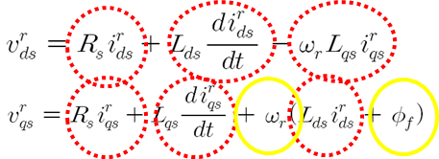
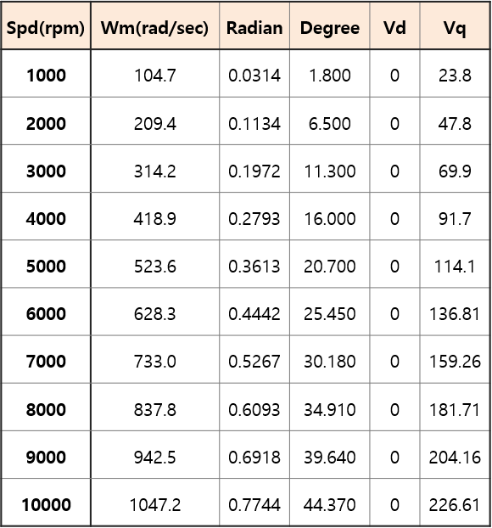
■ 시험을 통한 시지연 보상
▷ 전압 시지연 : 전압 방정식을 활용, 0 전류 제어를 통해 전압 시지연 계산
전압 시지연 보상
01
전압 시지연 측정 및 반영 (2)
전압 시지연 측정 시험 원리
-. ‘0 전류 제어’ 시 아래 전압 방정식 소거항(빨간색) 표시
시지연 미발생 : Vd 전압은 0이 되어야함
시지연 발생 : 위상 오차 -> Id 전류 발생 -> Vd 값 발생
-. 시험 절차
1) 시험 수행 RPM : 0 ~ 1000RPM 단위로 수행
2) 추출 값 : Vd (0 전류 제어 수행)
3) 튜닝 : 0 전류 제어 -> Vd 관측 -> ‘0.x’ 로 전기 각(θ)을 튜닝
4) 게인 값(보상된 전기 각) 추출 후 ‘Matlab cftool’ 사용 수식화 진행
< 전압 시지연 측정 시험 결과 >

h01_MdeMgmt
h01_MdeMgmt

12.85714286
0 0.0000
4 51.4286
8 102.8571
12 154.2857
16 205.7143
20 257.1429
24 308.5714
28 360.0000
No. | Struct | T220_0P6 / 0.6 kW | 1 |  | 1
 |  | Variable | Value | Type | T220_0P6 / 0.6 kW | Note | Note
1 | H01TRT | uTurretDirection | 0 | uint16 | 0 | ▷ Turret Direction(0: CW, 1: CCW) | H01TRT.uTurretDirection
2 |  | u16NumOfTool | 21 | uint16 | 21 | ▷ 툴 개수 (Number of tool) | H01TRT.u16NumOfTool
3 |  | sAnglePerTool | 17.1429 | single | 17.1429 | ▷ uNumOfTool / 360 [deg] | H01TRT.sAnglePerTool
4 |  | sInvAnglePerTool | 0.0583 | single | 0.0583 | ▷ sAnglePerTool의 역수 | H01TRT.sInvAnglePerTool
5 |  | sAngleRefMax | 342.8571 | single | 342.8571 | ▷ (NO_OF_TOOL-1)*ANGLE_PER_TOOL | H01TRT.sAngleRefMax
6 |  | i64EncMultiTurnMax | 65535 | int64 | 65535 | ▷ 엔코더 멀티턴 최대값 | H01TRT.i64EncMultiTurnMax
7 |  | i64EncMultiTurnOffset | 32768 | int64 | 32768 | ▷ 엔코더 멀티턴 중간값 | H01TRT.i64EncMultiTurnOffset
8 |  | i64EncMultiCtrlMax | 10000 | int64 | 10000 | ▷ Encoder Multiturn Offset | H01TRT.i64EncMultiCtrlMax
9 |  | i32EncMecMaxCnt | 131072 | int32 | 131072 | ▷ Encoder pulse/Quater of REV(1/4) = PD[17] = 17, 2^17 = 131072 | H01TRT.i32EncMecMaxCnt
10 |  | sGearRatio | 56.0000 | single | 56.00 | ▷ GEAR_RATIO = 46.875 | H01TRT.sGearRatio
11 |  | sInvGearRatio | 0.0179 | single | 0.0179 | ▷ 1/ GEAR_RATIO | H01TRT.sInvGearRatio
12 |  | i32BitPerRev | 7340032 | int32 | 7340032 | ▷ 터렛 1회전당 Bit 수 = 2^17 * Gear Ratio = 131072 * 56 = 7340032 | H01TRT.i32BitPerRev
13 |  | sInvBitPerRev | 1.3624E-07 | single | 1.3624E-07 | ▷ 1/6553600 = 1.52588E-07 | H01TRT.sInvBitPerRev
14 |  | sAngleTrGain | 4.9046E-05 | single | 4.9046E-05 | ▷ 360/(모터1회전당 bit수 * 기어비) = 360/6553600 = 5.4932e-05 | H01TRT.sAngleTrGain
15 | H01MDE | i32CntSetRdyRestart | 20000 | single | 20000 | ▷ Wait 모드 해제 딜레이 시간 (고장 발생 시 2초 후 해제 가능) | H01MDE.i32CntSetRdyRestart
16 |  | i32CntSetInPst | 100 | single | 100 | ▷ 목표 위치 도달 후 드라이브 제어 지속 시간(Stop 신호 수신 후 드라이브 OFF) | H01MDE.i32CntSetInPst
17 |  | sSetInPstAngleErr | 1 | single | 1 | ▷ 위치 지령 목표 설정 값(목표 위치에 ±? 설정값 이내일 경우 uInPst 신호 출력) | H01MDE.sSetInPstAngleErr
18 |  | sOprMdeSpdLim | 2000 | single | 2000 | ▷ Operation 모드 속도 제한 설정 | H01MDE.sOprMdeSpdLim
19 |  | sMpgJogMdeSpdLim | 50 | single | 50 | ▷ MPG Jog 모드 속도 제한 설정 | H01MDE.sMpgJogMdeSpdLim
20 |  | sJogMdeSpdLim | 200 | single | 200 | ▷ Jog 모드 속도 제한 설정 | H01MDE.sJogMdeSpdLim
21 |  | sSpare1 | 0 | single | 0 |  | H01MDE.sSpare1
22 |  | sSpare2 | 0 | single | 0 |  | H01MDE.sSpare2
23 |  | sSpare3 | 0 | single | 0 |  | H01MDE.sSpare3
24 |  | sSpare4 | 0 | single | 0 |  | H01MDE.sSpare4
25 |  | sSpare5 | 0 | single | 0 |  | H01MDE.sSpare5
26 |  | sSpare6 | 0 | single | 0 |  | H01MDE.sSpare6
27 |  | sSpare7 | 50 | single | 50 |  | H01MDE.sSpare7

